关系图
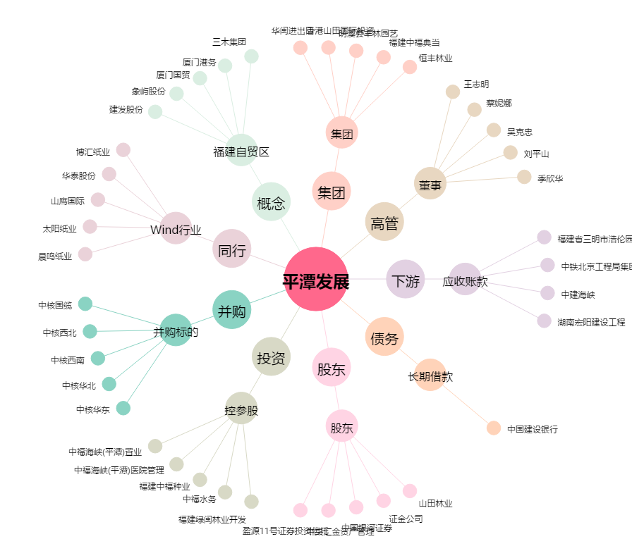
平潭发展[000592.SZ] - 关系概览图

